Zad_1
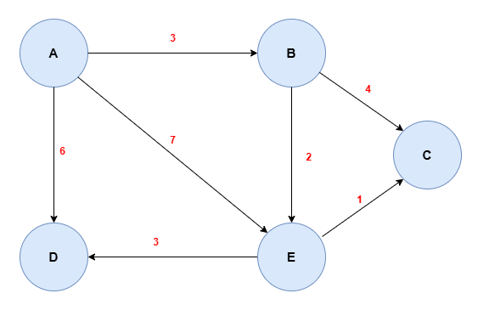
 | A | B | C | D | E
d | 0 | ∞ | ∞ | ∞ | ∞
p | -1 | -1 | -1 | -1 | -1
S | Y | N | N | N | N

 | A | B | C | D | E
d | 0 | 3 | ∞ | 6 | 7
p | -1 | A | -1 | A | A
S | Y | N | N | N | N

 | A | B | C | D | E
d | 0 | 3 | 3+4 | 6 | 3+2
p | -1 | A | B | A | B
S | Y | Y | N | N | N

 | A | B | C | D | E
d | 0 | 3 | 3+2+1 | 6 | 5
p | -1 | A | E | A | B
S | Y | Y | N | N | Y

 | A | B | C | D | E
d | 0 | 3 | 6 | 6 | 5
p | -1 | A | E | A | B
S | Y | Y | Y | Y | Y

Ścieżka |  |  |  |  |  | Koszt
A | -1 | -1 | -1 | -1 | -1 | 0
B | -1 | A | A | A | A | 3
C | -1 | A | B | E | E | 6
D | -1 | A | A | A | A | 6
E | -1 | A | B | B | B | 5

Zad_2
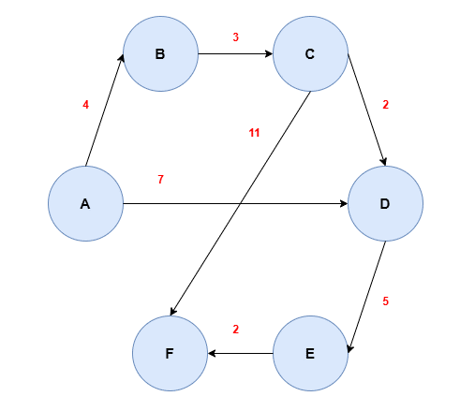
 | A | B | C | D | E | F
d | 0 | ∞ | ∞ | ∞ | ∞ | ∞
p | -1 | -1 | -1 | -1 | -1 | -1
S | Y | N | N | N | N | N

 | A | B | C | D | E | F
d | 0 | 4 | ∞ | 7 | ∞ | ∞
p | -1 | A | -1 | A | -1 | -1
S | Y | N | N | N | N | N

 | A | B | C | D | E | F
d | 0 | 4 | 7 | 7 | ∞ | ∞
p | -1 | A | B | A | -1 | -1
S | Y | Y | N | N | N | N

 | A | B | C | D | E | F
d | 0 | 4 | 7 | 7 | ∞ | 18
p | -1 | A | B | A | -1 | C
S | Y | Y | Y | N | N | N

 | A | B | C | D | E | F
d | 0 | 4 | 7 | 7 | 12 | 18
p | -1 | A | B | A | D | C
S | Y | Y | Y | Y | N | N

 | A | B | C | D | E | F
d | 0 | 4 | 7 | 7 | 12 | 14
p | -1 | A | B | A | D | E
S | Y | Y | Y | Y | Y | N

 | A | B | C | D | E | F
d | 0 | 4 | 7 | 7 | 12 | 14
p | -1 | A | B | A | D | E
S | Y | Y | Y | Y | Y | Y

 | Ścieżka |  |  |  |  |  | Koszt
A | -1 | A |  |  |  |  | 0
B | -1 | A |  |  |  |  | 4
C | -1 | A | B |  |  |  | 7
D | -1 | A |  |  |  |  | 7
E | -1 | A | D |  |  |  | 12
F | -1 | A | D | E |  |  | 14

Zad_3
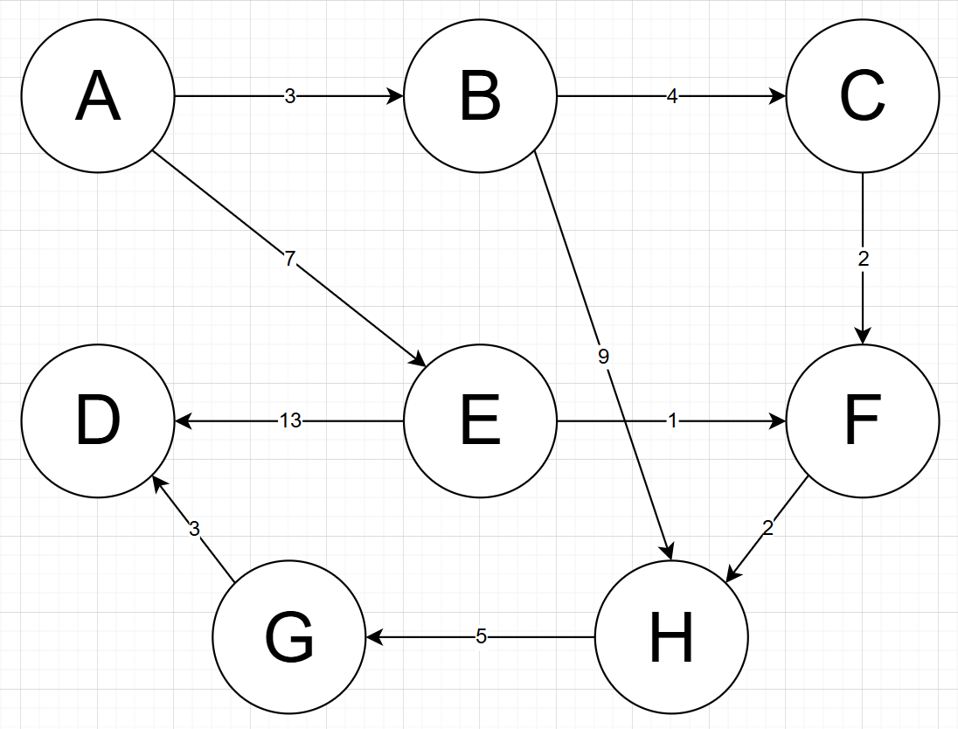
 |  |  |  |  |  |  |  | A | B | C | D | E | F | G | H
 |  |  |  |  |  |  | d | 0 | ∞ | ∞ | ∞ | ∞ | ∞ | ∞ | ∞
 |  |  |  |  |  |  | p | -1 | -1 | -1 | -1 | -1 | -1 | -1 | -1
 |  |  |  |  |  |  | S | Y | N | N | N | N | N | N | N

 |  |  |  |  |  |  |  | A | B | C | D | E | F | G | H
 |  |  |  |  |  |  | d | 0 | 3 | ∞ | ∞ | 7 | ∞ | ∞ | ∞
 |  |  |  |  |  |  | p | -1 | A | -1 | -1 | A | -1 | -1 | -1
 |  |  |  |  |  |  | S | Y | N | N | N | N | N | N | N

 |  |  |  |  |  |  |  | A | B | C | D | E | F | G | H
 |  |  |  |  |  |  | d | 0 | 3 | 7 | ∞ | 7 | ∞ | ∞ | 12
 |  |  |  |  |  |  | p | -1 | A | B | -1 | A | -1 | -1 | B
 |  |  |  |  |  |  | S | Y | Y | N | N | N | N | N | N

 |  |  |  |  |  |  |  | A | B | C | D | E | F | G | H
Ścieżka |  |  |  |  |  | Koszt | d | 0 | 3 | 7 | ∞ | 7 | 9 | ∞ | 12
A | -1 |  |  |  |  | 0 | p | -1 | A | B | -1 | A | C | -1 | B
B | A |  |  |  |  | 3 | S | Y | Y | Y | N | N | N | N | N
C | A | B |  |  |  | 7
D | A | E | F | H | G | 17 |  | A | B | C | D | E | F | G | H
E | A |  |  |  |  | 7 | d | 0 | 3 | 7 | 20 | 7 | 8 | ∞ | 12
F | A | E |  |  |  | 8 | p | -1 | A | B | E | A | E | -1 | B
G | A | E | F | H |  | 15 | S | Y | Y | Y | N | Y | N | N | N
H | A | E | F |  |  | 10
 |  |  |  |  |  |  |  | A | B | C | D | E | F | G | H
 |  |  |  |  |  |  | d | 0 | 3 | 7 | 20 | 7 | 8 | ∞ | 10
 |  |  |  |  |  |  | p | -1 | A | B | E | A | E | -1 | F
 |  |  |  |  |  |  | S | Y | Y | Y | N | Y | Y | N | N

 |  |  |  |  |  |  |  | A | B | C | D | E | F | G | H
 |  |  |  |  |  |  | d | 0 | 3 | 7 | 20 | 7 | 8 | ∞ | 10
 |  |  |  |  |  |  | p | -1 | A | B | E | A | E | -1 | F
 |  |  |  |  |  |  | S | Y | Y | Y | N | Y | Y | N | N

 |  |  |  |  |  |  |  | A | B | C | D | E | F | G | H
 |  |  |  |  |  |  | d | 0 | 3 | 7 | 20 | 7 | 8 | 15 | 10
 |  |  |  |  |  |  | p | -1 | A | B | E | A | E | H | F
 |  |  |  |  |  |  | S | Y | Y | Y | N | Y | Y | N | Y

 |  |  |  |  |  |  |  | A | B | C | D | E | F | G | H
 |  |  |  |  |  |  | d | 0 | 3 | 7 | 17 | 7 | 8 | 15 | 10
 |  |  |  |  |  |  | p | -1 | A | B | G | A | E | H | F
 |  |  |  |  |  |  | S | Y | Y | Y | Y | Y | Y | Y | Y

